상품제안서
스마트 손소독 디스펜서 세트 | 상품코드: F20615

 |  |  |  |  |  |  | 02-412-0044 | www.easy1.co.kr
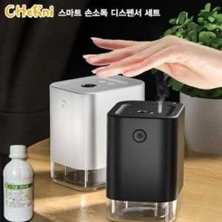

【상세/제작정보】

【인쇄/포장옵션】 | 레이저, 풀칼라 / 포장지포장

【공급단가】 | 수량 | 50~ | 100~ | 500~ | 1,000~ | 2,000~
*VAT별도 | 단가 | 24,160원 | 23,270원 | 22,370원 | 21,480원 | 20,940원

【상품 URL】 | https://easy1.co.kr:443/src/goods_detail.php?gdno=20615

